상품제안서
카카오양치세트 크리넥스 버블핸드워시 라인프렌즈 핸드선염타올세트(3종) | 상품코드: F25865

 |  |  |  |  |  |  | 02-412-0044 | www.easy1.co.kr
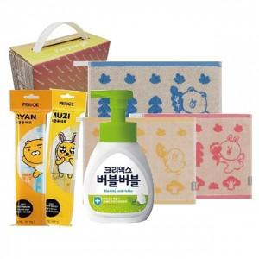

【상세/제작정보】 | <p>* <span style="font-size: 12pt;"><b>배송비- 한박스 16개 / 6000원별도</b></span></p><p><span style="font-size: 12pt;"><b>* 스티커 별도문의</b></span></p>

【인쇄/포장옵션】 | / 포장불가능

【공급단가】 | 수량 | 100~ | 300~ | 500~ | 1,000~ | 3,000~
*VAT별도 | 단가 | 10,450원 | 10,050원 | 9,750원 | 9,600원 | 9,400원

【상품 URL】 | https://easy1.co.kr:443/src/goods_detail.php?gdno=25865

